标的7-无尘耗材
招标物料清单（标的7：无尘耗材）
Part1
序号 | 物料号 | 规格 | 单位 | 预估年度采购量 | 尺寸 | 材质 | 单位克重 | 洁净度要求 | 用途 |  |  | 其他要求 | 送样数量 | 备注
 |  |  |  |  |  |  |  |  | 擦拭对象 | 擦拭脏物类型 | 擦拭方式
1 | 169900015 | 无尘布/超细纤维，220*220mm，100张/包 | 包 | 15000 | 220*220mm | 绦纶+锦纶 | 180克±5克 | 千级 | 光学薄膜、金属设备、橡胶辊轮 | 酒精、乙酸乙酯、PSA胶水、碱液 | 乙酸乙酯浸泡/手擦 | 无毛掉现象/耐腐蚀/粘酒精使用 | 4
2 | 169900120 | 无尘布/亚超细纤维，220*220mm，100张/包 | 包 | 15000 | 220*220mm | 绦纶 | 125克±5克 | 千级 | 光学薄膜、玻璃、金属设备、橡胶辊轮 | 异物/酒精、乙酸乙酯、PSA胶水、碱液/灰尘 | 乙酸乙酯浸泡/手擦 | 无毛掉现象/耐腐蚀/粘酒精使用 | 4
3 | 169900042 | 无尘布/超细纤维，2000*950mm | pcs | 2000 | 2000*950mm | 绦纶+锦纶 | 110克±5克 | 千级 | 光学薄膜、玻璃、金属设备、橡胶辊轮 | 胶污，异物，碎屑，脏污 | 粘酒精及IPA使用 | 无毛掉现象/耐腐蚀/粘酒精使用
4 | 169900001 | 无尘擦拭纸/无纺布，220*220mm，100张/包 | 包 | 1000 | 220*220mm | 木浆布 | 60克±5克 | 千级 | 光学薄膜、玻璃、金属设备、橡胶辊轮 | 酒精、乙酸乙酯、PSA胶水、碱液 | 粘酒精及IPA使用 | / | 2
5 | 69002408 | 无尘布/超细纤维，220*220mm，180g/㎡,100张/包 | 包 | 10000 | 220*220mm | 绦纶+锦纶 | 190克±5克 | 千级 | 光学薄膜、玻璃、金属设备、橡胶辊轮 | 胶污，异物，碎屑，脏污 | 粘酒精及IPA使用/全方位无死角擦拭 | 材质不能太硬、太滑、不掉毛 | 4
6 | 69002452 | 亚超细耐磨高密纤维220*220mm，170g,100张/包 | 包 | 1500 | 220*220mm | 绦纶 | 180克±5克 | 千级 | 玻璃 | 异物残胶 | 粘酒精及IPA使用 | 擦拭无痕 | 4
外观要求： 1、内外各级包装不允许有破损情形； 2、最小包装不可有未密封，未防尘等情形； 3、最小包装内的实物目视不可有破损，有异物，有毛边，脏污，变色，发霉等不良。 落尘量管控要求： 1、≤0.3UM/PC/ft≤1500 2、≤0.5UM/PC/ft≤1200 3、≤5UM/PC/ft≤50

Part2
序号 | 物料号 | 规格 | 单位 | 预估年度采购量 | 颜色材质 | 码数 | 包装 | 洁净度要求 | 颜色 | 使用要求 | 其他要求 | 送样数量 | 备注

7 | 150500001 | 无尘手套/12寸，白色丁腈，S码 | 对 | 250000 | 白色，丁腈胶 | S | 50双/包，10包/箱 | 千级 | 白色 | 尺码标准,拿取产品不打滑，不掉粉尘/耐酒精、乙酸乙酯 | 要求消毒杀菌透气
8 | 150500002 | 无尘手套/12寸，白色丁腈，M码 | 对 | 350000 | 白色，丁腈胶 | M |  |  |  |  |  | 50
9 | 150500003 | 无尘手套/12寸，白色丁腈，L码 | 对 | 400000 | 白色，丁腈胶 | L |  |  |  |  |  | 50
10 | 150500004 | 无尘手套/12寸，白色丁腈，XL码 | 对 | 20000 | 白色，丁腈胶 | XL
11 | 150000249 | 无尘手套/12寸，白色丁腈，XS码 | 对 | 10000 | 白色，丁腈胶 | XS
12 | 150000242 | 手指套/米黄色乳胶，L码，1000个/包 | 包 | 100 | 米黄色，橡胶 | L码 | 50双/包，10包/箱 | 千级 | 米黄色 | 防滑防尘防静电 | / | 1
13 | 150500052 | 手指套/米黄色乳胶，均码,1000个/包 | 包 | 100 | 米黄色，橡胶 | M码
外观要求： 1、内外各级包装不允许有破损情形； 2、最小包装不可有未密封，未防尘等情形； 3、最小包装内的实物目视不可有破损，有异物，有毛边，脏污，变色，发霉等不良。 落尘量管控要求： 1、≤0.3UM/PC/ft≤1500 2、≤0.5UM/PC/ft≤1200 3、≤5UM/PC/ft≤50

Part3
序号 | 物料号 | 规格 | 单位 | 预估年度采购量 | 其他特性 | 图片 | 用途 | 其他要求 | 送样数量 | 备注

14 | 169900006 | 粘尘垫/600*900mm，蓝色，30张/片 | 片 | 28000 | 蓝膜厚0.03mm*800D/背胶粘1000D，30层/片 |  | 无尘车间清洁使用 | 粘性高，不掉胶，有张数标识，易撕、不易破损 | 3
15 | 69002229 | 粘尘垫/900*1000mm，蓝色，30张/片 | 片 | 500
16 | 169900005 | 粘尘垫/140*80mm，蓝色，30张/片 | 片 | 3000
17 | 69000663 | 免刀粘尘纸卷/长1850mm，20m/卷，粘度800D | 支 | 300 | 1、内径76mm，粘度800D 2、两片连接处不能有缝隙，收卷整齐，不可有气泡、碎屑、毛丝 3、纸卷用胶芯满足无尘室需求 | 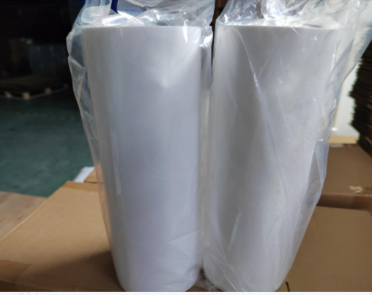 | 清除设备粘尘辊轮异物 | 不掉胶
18 | 64000204 | 免刀粘尘纸卷/长1650mm，20m/卷，粘度800D | 支 | 1000 |  |  | 清除设备粘尘辊轮异物 |  | 2
19 | 169900111 | 免刀粘尘纸卷/长1300mm，20m/卷，粘度800D | 支 | 200 |  |  | 清除设备粘尘辊轮异物
20 | 69001442 | 免刀粘尘纸卷/长1250mm，20m/卷，粘度800D | 支 | 100 |  |  | 清除设备粘尘辊轮异物
21 | 69001117 | 免刀粘尘纸卷/长950mm，20m/卷，粘度800D | 支 | 100 |  |  | 清除设备粘尘辊轮异物
22 | 69002085 | 免刀粘尘纸卷/长240mm，20m/卷，粘度800D | 支 | 200 |  |  | 清除设备粘尘辊轮异物/片检机上粘异物用
23 | 69002084 | 免刀粘尘纸卷/长280mm，20m/卷，粘度800D | 支 | 200 |  |  | 清除设备粘尘辊轮异物/片检机上粘异物用
24 | 69002332 | 免刀粘尘纸卷/长240mm，20m/卷，粘度600D | 卷 | 200 |  |  | 清除设备粘尘辊轮异物/片检机上粘异物用 |  | 2
25 | 169900063 | 免刀粘尘纸卷/长850mm，20m/卷，粘度800D | 根 | 500 |  |  | 清除设备粘尘辊轮异物
26 | 169900008 | 粘尘辊纸卷/6寸，白色，高粘 | 个 | 100 | 厚度0.04mm,内径38mm | 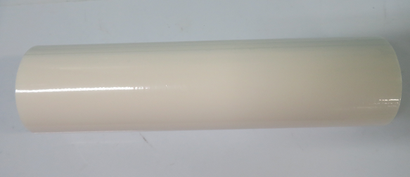 | 清洁地面及衣服上的灰尘
27 | 169900002 | 粘尘辊纸卷/8寸，白色，高粘 | 个 | 2500 | 厚度0.04mm,内径38mm |  | 接触产品前清洁手套异物，粘除静电服上的毛球、灰尘、毛发等异物 |  | 3
28 | 169900009 | 粘尘辊把手/配套6寸辊筒用 | 个 | 200 | 配套滚筒粘尘 | 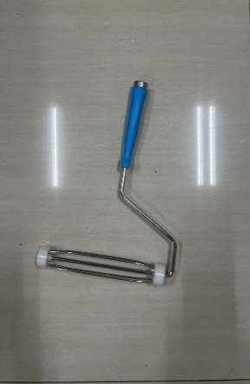 | 与粘尘滚筒配套清洁产品
29 | 169900003 | 粘尘辊把手/配套8寸辊筒用 | 个 | 200 | 配套滚筒粘尘 |  | 清洁地面及衣服上的灰尘
30 | 169900004 | 粘尘辊把手加长杆/1.2米长 | 个 | 100 | 配套手柄加长杆 | 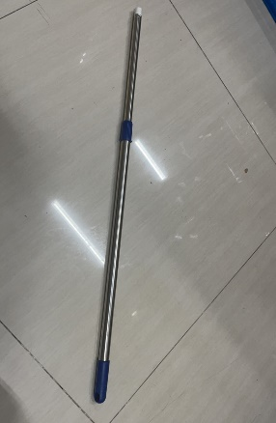 | 清洁地面及衣服上的灰尘
31 | 62093736 | 手动粘尘辊/蓝色矽胶，长度400mm，高粘 | pcs | 50 | 采用硅胶材质，具有防潮，耐磨，抗静电，无毒无污染的特性。 | 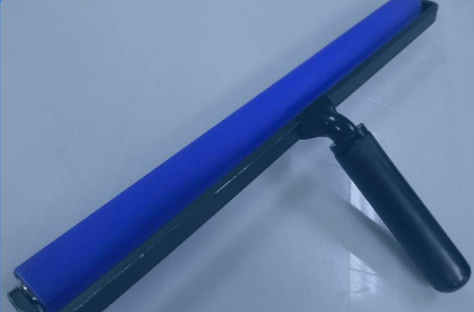 | 清洁产品面表异物/裁切粘异物用
32 | 62093737 | 手动粘尘辊/蓝色矽胶，长度400mm，中粘 | pcs | 50 |  |  | 清洁产品面表异物/裁切粘异物用
33 | 69002218 | 蓝色粘尘辊/长度80*直径25*手柄长90mm(高粘) | 支 | 50 |  | 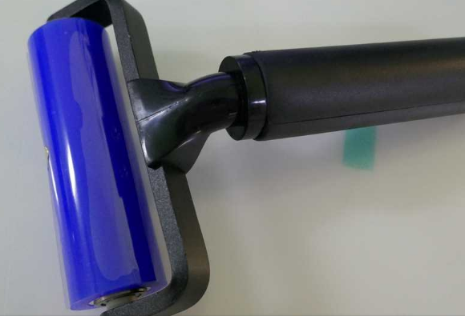 | 清洁产品面表异物/包装粘异物用
34 | 69002426 | 粘尘辊/6寸/中粘/硅胶 | 支 | 50 |  |  | 清洁产品面表异物
35 | 65010003 | 无尘打印纸/A4，深蓝，250张/包 | 包 | 4500 | 80克，洁净等级：百级 |  | 流程卡打印、复印，各类标识，记录/点检表 | 纸张不要太薄，容易卡纸 | 3
36 | 65010004 | 无尘打印纸/A4，深粉红，250张/包 | 包 | 50 |  |  | 流程卡打印、复印，各类标识，记录/点检表
37 | 65010005 | 无尘打印纸/A4，淡蓝，250张/包 | 包 | 50 |  |  | 流程卡打印、复印，各类标识，记录/点检表
38 | 65010006 | 无尘打印纸/A4，淡红，250张/包 | 包 | 100 |  |  | 流程卡打印、复印，各类标识，记录/点检表
39 | 65010007 | 无尘打印纸/A4，淡黄，250张/包 | 包 | 100 |  |  | 流程卡打印、复印，各类标识，记录/点检表
40 | 65020001 | 无尘笔记本/A4 | pcs | 400 | 50页，洁净等级：百级 | 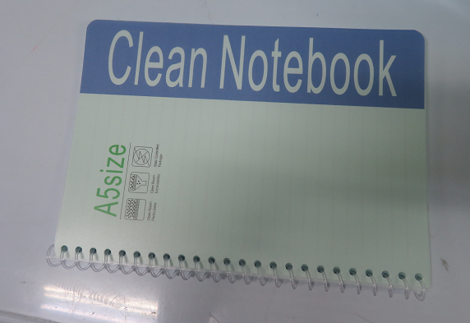 | 信息记录、交接 |  | 3
41 | 65020004 | 无尘笔记本/A5 | pcs | 500 |  |  | 信息记录、交接 | 纸张不要太薄
42 | 65020003 | 无尘笔记本/A6 | pcs | 300 |  |  | 信息记录、交接
43 | 150400004 | 活性碳口罩/灰色，四层，50个/包 | 包 | 500 | 吸咐有害气体，异味，过滤颗粒物 | 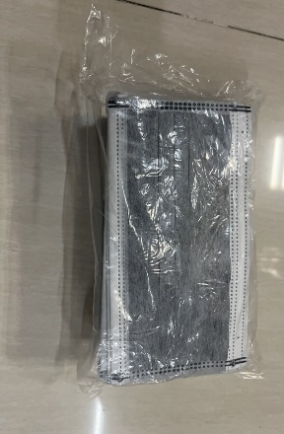 | 无尘室使用/佩戴，防止化学品异味 | 隔离效果好 | 3
44 | 150700002 | 条形帽/白色无纺布，100/包 | 包 | 12000 | 21寸 10g/只 | 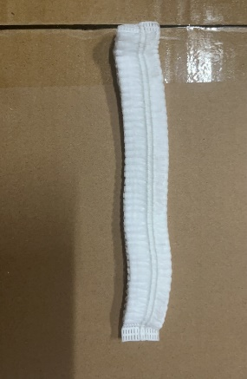 | 无尘室使用/防护 | 厚度不要太薄易破损 | 3
45 | 65030002 | 油性记号笔/三菱UNI，PD-153T，红色 | pcs | 3500 | 快干，耐水且耐光性强 | 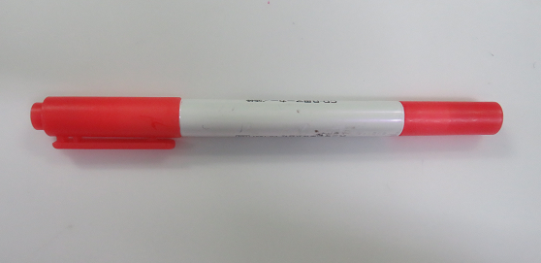 | 上红下蓝信息书写/登记机台作业信息/光片画线/做记号
46 | 65030001 | 油性记号笔/三菱UNI，PD-153T，蓝色 | pcs | 5200 |  | 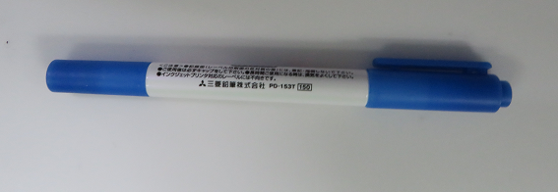 | 上红下蓝信息书写/登记机台作业信息/光片画线/做记号
47 | 150000006 | 鞋套/蓝色，无纺布100个/包 | 包 | 50 | 蓝色.15*40CM.30克
48 | 150600001 | 鞋套/蓝色PE，100个/包 | 包 | 100 | 加厚型 | 